Bug
ID | Краткое описание | Шаги воспроизведения | Фактический результат | Вложения | Severity | Priority | Status | Окружение
1 | Не загружается страница «Карта сети». read property 'name' | 1. Открыть страницу https://global.ru.com/ 3. Страница загрузилась 2. Кликнуть пункт меню "Карта сети" | 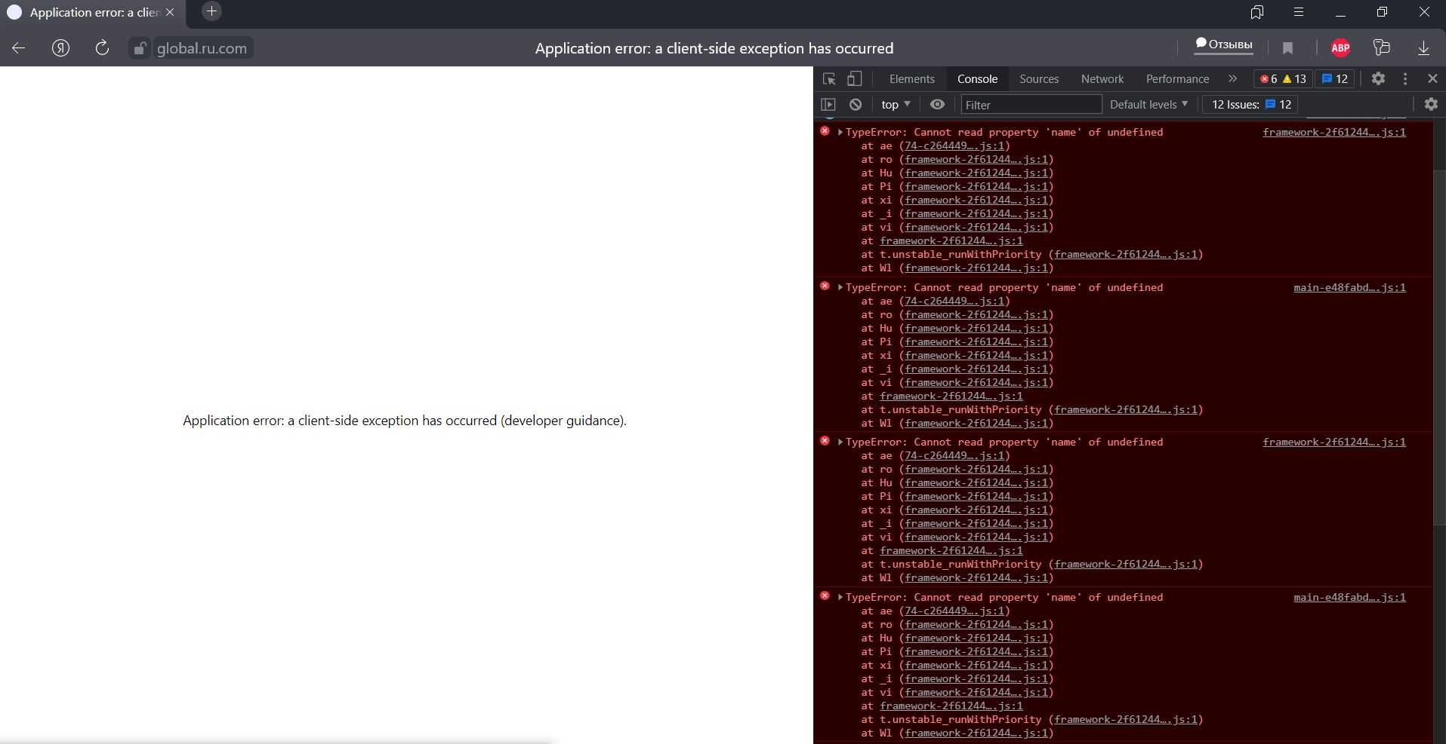 Страница сайта открылась , после клика по Карта сети, "Карта сети" не загружается, на экран выводится ошибка "Application error: a client-side exception has occurred (developer guidance)." В консоле браузера видна ошибка «TypeError: Cannot read property 'name' of undefined» |  | Critical | High | New | Система: Windows 10 Pro x64 21H1, браузер: Яндекс.Браузер 21.8.3.614 (64-bit) Разрешение экрана: 1920x1080
2 | Не загружается страница «Карта сети». Failed to load resource(404) | 1. Открыть страницу https://global.ru.com/ 3. Страница загрузилась 2. Кликнуть пункт меню "Карта сети" | Страница сайта открылась , после клика по Карта сети, "Карта сети" не загружается, на экран выводится ошибка "Application error: a client-side exception has occurred (developer guidance)." В консоле браузера видна ошибка "Failed to load resource: the server responded with a status of 404" | 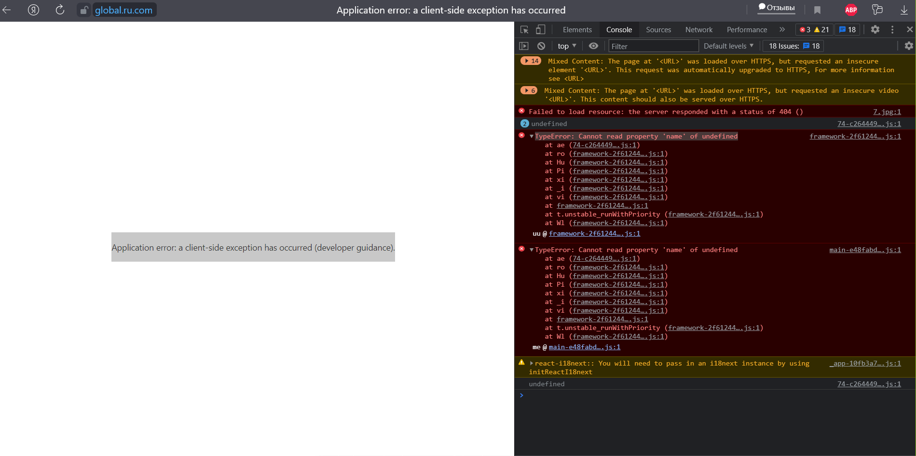 | Critical | High | Fixed | Система: Windows 10 Pro x64 21H1, браузер: Яндекс.Браузер 21.8.3.614 (64-bit) Разрешение экрана: 1920x1081
3 | Не загружается страница «Карта сети» в мобильном браузере | 1. Открыть страницу https://global.ru.com/ в мобильном браузере | Переход по ссылке выполняется, страница сайта не загружвется выводится ошибка "Application error: a client-side exception has occurred (developer guidance)." | 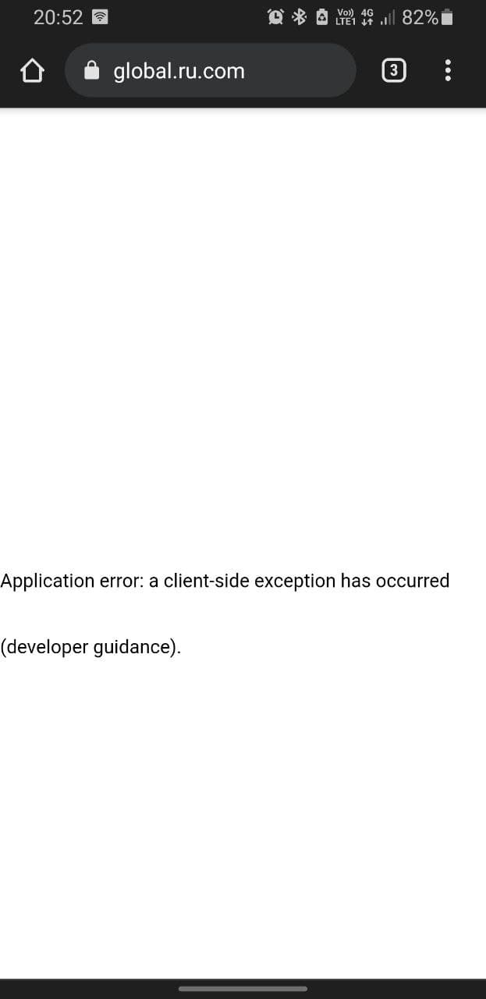 | Blocker | High | Fixed | Система: Android 10 Браузер: Google Chrome 94.0.4606.61
4 | Не загружается страница «Карта сети» в мобильном браузере | 1. Открыть страницу https://global.ru.com/ в мобильном браузере 2. Кликнуть по пункту "Карта сети" | Переход по ссылке выполняется, страница сайта не загружвется выводится ошибка "Application error: a client-side exception has occurred (developer guidance)." | 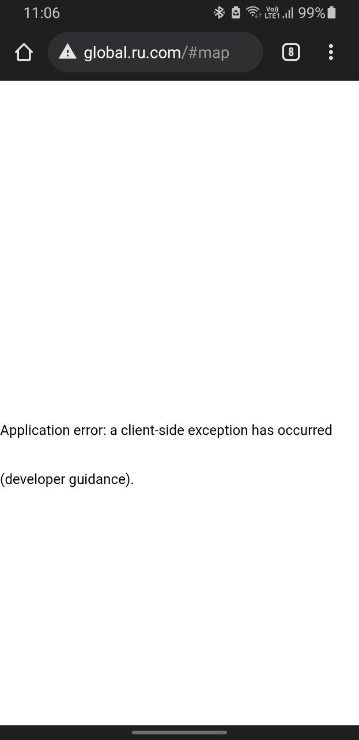 | Critical | High | New | Система: Android 10 Браузер: Google Chrome 94.0.4606.61

